1.1
voltar à página inicial |  |  |  | 1 - FORMULÁRIOS
 | S | N | NA
 | x |  |  | 1.1 A sequência de tabulação entre campos segue a sequência de preenchimento
 |  |  |  | A ordem de tabulação por entre os campos deve corresponder à sequência normal de preenchimento do formulário.

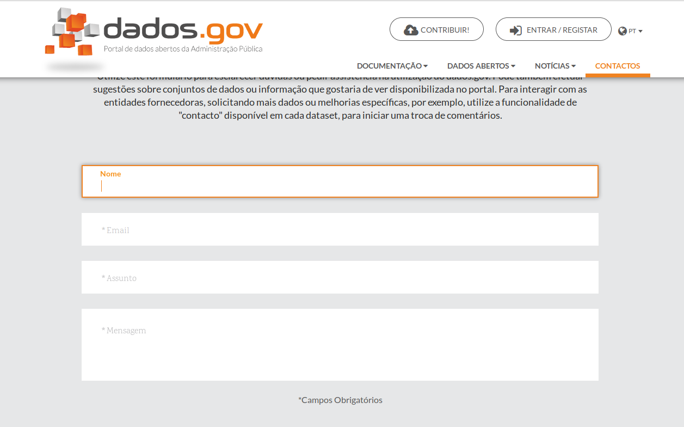
 | Listagem de evidências
 |  |  |  |  | Notas:
 |  |  |  |  | O único formulário existente em contactos segue a sequência de preenchimento.

 | Notas de preenchimento:
 | - Coloque aqui imagens, printscreens ilustrativos, coloque sempre o endereço das páginas de onde retirar as imagens com exemplos ilustrativos.
 | - As imagens e as notas não estão limitadas aos campos a amarelo.
 | - Nas restantes folhas internas, estas instruções já não existem mas aplicam-se igualmente.

 | ANTES DE COMEÇAR APAGUE ESTE TEXTO. APAGUE TAMBÉM A IMAGEM COLOCADA NA ZONA AMARELA.

 | PODE INCLUSIVAMENTE RETIRAR O FUNDO AMARELO.

3.1
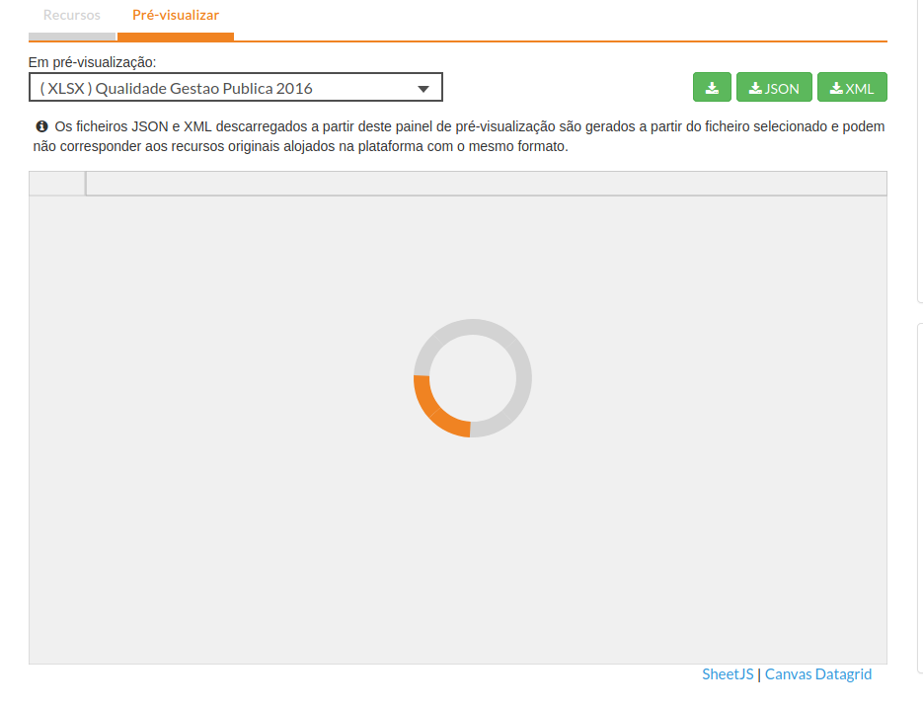
voltar à página inicial |  |  |  | 3 - RESPOSTA
 | S | N | NA
 | x |  |  | 3.1 Em ações longas, o sistema deve indicar o que está a acontecer
 |  |  |  | O sistema deve indicar o que está a processar ou qual o tempo de espera expectável quando o utilizador desencadeia ações que levem a este comportamento.

 | Listagem de evidências
 |  |  |  |  | Notas:
 |  |  |  |  | A pré visualização de um dataset pode ser uma acção demorada e como tal contém um loading bar.

4.3
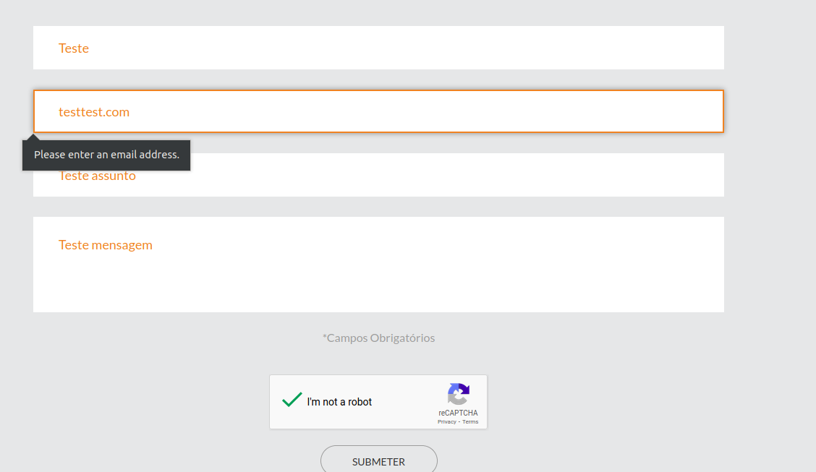
voltar à página inicial |  |  |  | 4 - ERROS
 | S | N | NA
 | x |  |  | 4.3 As mensagens de erro são claramente identificadas junto aos campos de origem
 |  |  |  | As mensagens de erro devem ser apresentadas claramente associadas aos campos a que dizem respeito. Isto não invalida a necessidade de as apresentar numa lista sumário. Esta última técnica é particularmente útil em páginas longas.

 | Listagem de evidências
 |  |  |  |  | Notas:
 |  |  |  |  | Em conformidade.

